关系图
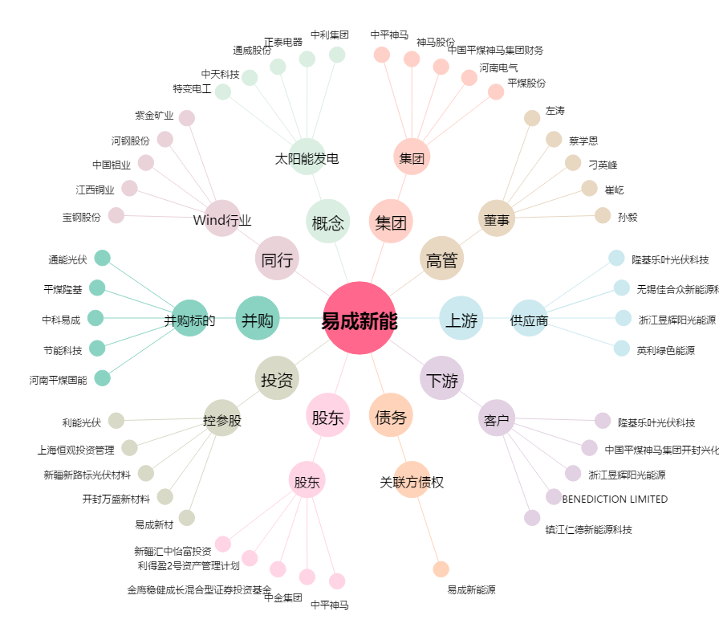
易成新能[300080.SZ] - 关系概览图

